SPT_AUTH
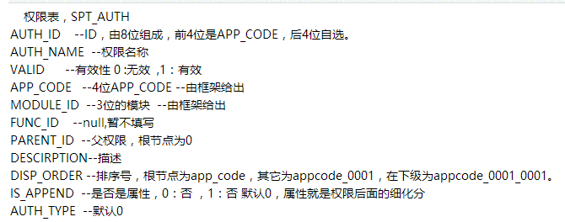
 | AUTH_ID | AUTH_NAME | VALID | APP_CODE | MODULE_ID | FUNC_ID | PARENT_ID | DESCIRPTION | DISP_ORDER | IS_APPEND | AUTH_TYPE
1 | 08011000 | 业务办理 | 1 | 0801 | 801 |  | 0 | 支持多个模块业务办理，包括综合监管、执法办案、政务办公、消费维权等 | 0801_0001 | 0 | 0
2 | 08011001 | 公示抽查录入 | 1 | 0801 | 801 |  | 08011000 | 提供对内资、外资、农专、个体进行公示抽查结果信息录入的功能。 | 0801_0001_0001 | 0 | 0
3 | 08011002 | 公示抽查查询 | 1 | 0801 | 801 |  | 08011000 | 提供对内资、外资、农专、个体进行公示抽查结果信息查看的功能。 | 0801_0001_0002 | 0 | 0
4 | 08011003 | 公文批阅 | 1 | 0801 | 801 |  | 08011000 | 目前仅显示需局领导及部门领导批阅的环节，收文仅支持一般文件收文，发文仅支持局发文 | 0801_0001_0003 | 0 | 0
5 | 08011004 | 公文检索 | 1 | 0801 | 801 |  | 08011000 | 提供收发公文的检索功能。 | 0801_0001_0004 | 0 | 0
6 | 08011005 | 案件调查 | 1 | 0801 | 801 |  | 08011000 | 提供案件调查过程中的现场处理结果录入功能。目前仅支持调查环节的“现场检查、询问（调查）”两个流程。 | 0801_0001_0005 | 0 | 0
7 | 08011006 | 案件查询 | 1 | 0801 | 801 |  | 08011000 | 目前仅支持案件信息中“立案信息、案件总览”两个模块的信息查看 | 0801_0001_0006 | 0 | 0
8 | 08011007 | 简易程序处理 | 1 | 0801 | 801 |  | 08011000 | 提供对当事人（自然人/企业）的违法行为进行当场警告/处罚的功能 | 0801_0001_0007 | 0 | 0
9 | 08011008 | 投诉举报处理 | 1 | 0801 | 801 |  | 08011000 | 提供对消费者提交的投诉举报信息进行处理的功能 | 0801_0001_0008 | 0 | 0
10 | 08011009 | 投诉举报查询 | 1 | 0801 | 801 |  | 08011000 | 提供对登录人员所在机关处理过的投诉举报信息进行查询的功能。 | 0801_0001_0009 | 0 | 0
11 | 08011010 | 非公党建信息管理 | 1 | 0801 | 801 |  | 08011000 | 提供企业非公党建信息的管理功能，支持认领、新增记录、修改记录、查看记录、退回 | 0801_0001_0010 | 0 | 0
12 | 08011011 | 非公党建信息查询 | 1 | 0801 | 801 |  | 08011000 | 提供企业非公党建信息的查询功能 | 0801_0001_0011 | 0 | 0
13 | 08011012 | 微企财补实地核查 | 1 | 0801 | 801 |  | 08011000 | 提供微企财政补助申请初审环节的实地核查功能 | 0801_0001_0012 | 0 | 0
14 | 08012000 | 查询统计 | 1 | 0801 | 801 |  | 0 | 提供多种信息查询和统计功能 | 0801_0002 | 0 | 0
15 | 08012001 | 公示信息查询 | 1 | 0801 | 801 |  | 08012000 | 提供企业信用信息的查询功能 | 0801_0002_0001 | 0 | 0
16 | 08012002 | 业务统计 | 1 | 0801 | 801 |  | 08012000 | 提供多种业务统计功能 | 0801_0002_0002 | 0 | 0
17 | 08013000 | 辅助功能 | 1 | 0801 | 801 |  | 0 | 提供辅助功能支持 | 0801_0003 | 0 | 0
18 | 08013001 | 通讯录 | 1 | 0801 | 801 |  | 08013000 | 提供通讯录的查询功能。支持按机关部门、按人名查询，支持拨打电话和发送短信 | 0801_0003_0001 | 0 | 0
19 | 08013002 | 备忘录 | 1 | 0801 | 801 |  | 08013000 | 提供备忘录功能。支持新增、修改、删除，支持备忘的闹铃提醒 | 0801_0003_0002 | 0 | 0
20 | 08013003 | 通知公告 | 1 | 0801 | 801 |  | 08013000 | 提供通知通告内容查看及附件下载 | 0801_0003_0003 | 0 | 0

SPT_MENU
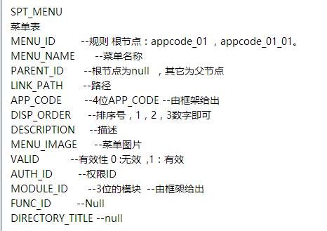
 | MENU_ID | MENU_NAME | PARENT_ID | LINK_PATH | APP_CODE | DISP_ORDER | DESCRIPTION | MENU_IMAGE | VALID | AUTH_ID | MODULE_ID | FUNC_ID | DIRECTORY_TITLE
1 | 0801_01 | 业务办理 |  |  | 0801 | 1 | 支持多个模块业务办理，包括综合监管、执法办案、政务办公、消费维权等 |  | 1 | 08011000 | 801
2 | 0801_01_01 | 公示抽查录入 | 0801_01 |  | 0801 | 2 | 提供对内资、外资、农专、个体进行公示抽查结果信息录入的功能。 |  | 1 | 08011001 | 802
3 | 0801_01_02 | 公示抽查查询 | 0801_01 |  | 0801 | 3 | 提供对内资、外资、农专、个体进行公示抽查结果信息查看的功能。 |  | 1 | 08011002 | 803
4 | 0801_01_03 | 公文批阅 | 0801_01 |  | 0801 | 4 | 目前仅显示需局领导及部门领导批阅的环节，收文仅支持一般文件收文，发文仅支持局发文 |  | 1 | 08011003 | 804
5 | 0801_01_04 | 公文检索 | 0801_01 |  | 0801 | 5 | 提供收发公文的检索功能。 |  | 1 | 08011004 | 805
6 | 0801_01_05 | 案件调查 | 0801_01 |  | 0801 | 6 | 提供案件调查过程中的现场处理结果录入功能。目前仅支持调查环节的“现场检查、询问（调查）”两个流程。 |  | 1 | 08011005 | 806
7 | 0801_01_06 | 案件查询 | 0801_01 |  | 0801 | 7 | 目前仅支持案件信息中“立案信息、案件总览”两个模块的信息查看 |  | 1 | 08011006 | 807
8 | 0801_01_07 | 简易程序处理 | 0801_01 |  | 0801 | 8 | 提供对当事人（自然人/企业）的违法行为进行当场警告/处罚的功能 |  | 1 | 08011007 | 808
9 | 0801_01_08 | 投诉举报处理 | 0801_01 |  | 0801 | 9 | 提供对消费者提交的投诉举报信息进行处理的功能 |  | 1 | 08011008 | 809
10 | 0801_01_09 | 投诉举报查询 | 0801_01 |  | 0801 | 10 | 提供对登录人员所在机关处理过的投诉举报信息进行查询的功能。 |  | 1 | 08011009 | 810
11 | 0801_01_10 | 非公党建信息管理 | 0801_01 |  | 0801 | 11 | 提供企业非公党建信息的管理功能，支持认领、新增记录、修改记录、查看记录、退回 |  | 1 | 08011010 | 811
12 | 0801_01_11 | 非公党建信息查询 | 0801_01 |  | 0801 | 12 | 提供企业非公党建信息的查询功能 |  | 1 | 08011011 | 812
13 | 0801_01_12 | 微企财补实地核查 | 0801_01 |  | 0801 | 13 | 提供微企财政补助申请初审环节的实地核查功能 |  | 1 | 08011012 | 813
14 | 0801_02 | 查询统计 |  |  | 0801 | 14 | 提供多种信息查询和统计功能 |  | 1 | 08012000 | 814
15 | 0801_02_01 | 公示信息查询 | 0801_02 |  | 0801 | 15 | 提供企业信用信息的查询功能 |  | 1 | 08012001 | 815
16 | 0801_02_02 | 业务统计 | 0801_02 |  | 0801 | 16 | 提供多种业务统计功能 |  | 1 | 08012002 | 816
17 | 0801_03 | 辅助功能 |  |  | 0801 | 17 | 提供辅助功能支持 |  | 1 | 08013000 | 817
18 | 0801_03_01 | 通讯录 | 0801_03 |  | 0801 | 18 | 提供通讯录的查询功能。支持按机关部门、按人名查询，支持拨打电话和发送短信 |  | 1 | 08013001 | 818
19 | 0801_03_02 | 备忘录 | 0801_03 |  | 0801 | 19 | 提供备忘录功能。支持新增、修改、删除，支持备忘的闹铃提醒 |  | 1 | 08013002 | 819
20 | 0801_03_03 | 通知公告 | 0801_03 |  | 0801 | 20 | 提供通知通告内容查看及附件下载 |  | 1 | 08013003 | 820

